図表14 データ
 | 役付男 | 役付女 | 一般男 | 一般女 | 現業
65 | 6 |  |  | 3 | 2
64 | 4 | 1 | 5 | 2
63 | 8 | 2 | 4 | 5
62 | 7 | 3 | 5 | 7
61 | 20 | 3 | 12 | 6 | 1
60 | 21 | 9 | 2 | 4 | 1
59 | 16 | 10 | 2 | 4 | 1
58 | 31 | 8 | 4 | 2 | 3
57 | 12 | 1 | 5 | 3
56 | 22 | 6 | 5 | 3 | 1
55 | 12 | 7 | 2 | 4 | 2
54 | 11 | 6 | 5 | 4
53 | 11 | 5 | 4 | 5 | 2
52 | 14 | 6 | 6 | 1 | 1
51 | 9 | 3 | 2 | 6 | 5
50 | 3 | 2 | 3 | 4
49 | 7 | 5 | 1
48 | 5 |  | 1 | 1 | 2
47 | 2 | 1 |  | 2 | 1
46 | 3 | 1 | 2 | 1 | 1
45 |  | 3 | 1 | 1
44 | 2 | 1 | 2 | 1 | 1
43 | 1 | 2 | 1
42 | 2 | 1 | 2 | 1 | 3
41 | 5 | 2 | 2 | 6
40 | 7 | 6 |  | 4 | 1
39 | 3 | 3 | 2 | 4
38 | 2 | 2 | 7 | 4
37 | 4 | 3 | 3 | 7
36 | 3 | 1 | 7 | 2
35 | 2 |  | 6 | 7
34 | 1 | 1 | 4 | 9
33 | 1 | 1 | 5 | 9 | 1
32 | 2 | 1 | 10 | 16 | 2
31 |  |  | 8 | 10
30 |  |  | 6 | 7
29 |  |  | 11 | 11
28 |  |  | 5 | 13 | 1
27 |  |  | 4 | 14
26 |  |  | 5 | 25
25 |  |  | 14 | 30 | 1
24 |  |  | 24 | 17
23 |  |  | 18 | 17
22 |  |  | 9 | 11
21 |  |  | 9 | 10
20 |  |  | 3 | 4
19 |  |  |  | 3
18
図表14 税務職員役付・男女別等年齢構成図
 |  |  |  |  |  |  |  | 令和5年4月1日現在
 |  | 年齢別職員数
 | 年齢 | 総数 | 役付 |  | 一般 |  | 現業 | 千分比
 |  |  | 男 | 女 | 男 | 女
 | 65 | 11 | 6 | - | - | 3 | 2 | 11.6
 | 64 | 12 | 4 | 1 | 5 | 2 | - | 12.7
 | 63 | 19 | 8 | 2 | 4 | 5 | - | 20.1
 | 62 | 22 | 7 | 3 | 5 | 7 | - | 23.3
 | 61 | 42 | 20 | 3 | 12 | 6 | 1 | 44.4
 | 60 | 37 | 21 | 9 | 2 | 4 | 1 | 39.1
 | 59 | 33 | 16 | 10 | 2 | 4 | 1 | 34.9
 | 58 | 48 | 31 | 8 | 4 | 2 | 3 | 50.7
 | 57 | 21 | 12 | 1 | 5 | 3 | - | 22.2
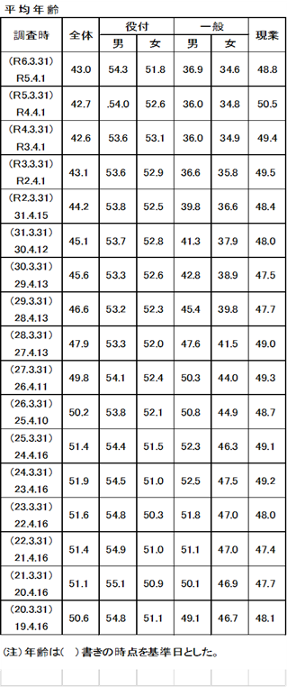
 | 56 | 37 | 22 | 6 | 5 | 3 | 1 | 39.1
 | 55 | 27 | 12 | 7 | 2 | 4 | 2 | 28.5
 | 54 | 26 | 11 | 6 | 5 | 4 | - | 27.5
 | 53 | 27 | 11 | 5 | 4 | 5 | 2 | 28.5
 | 52 | 28 | 14 | 6 | 6 | 1 | 1 | 29.6
 | 51 | 25 | 9 | 3 | 2 | 6 | 5 | 26.4
 | 50 | 12 | 3 | 2 | 3 | 4 | - | 12.7
 | 49 | 13 | 7 | 5 | 1 | - | - | 13.7
 | 48 | 9 | 5 | - | 1 | 1 | 2 | 9.5
 | 47 | 6 | 2 | 1 | - | 2 | 1 | 6.3
 | 46 | 8 | 3 | 1 | 2 | 1 | 1 | 8.5
 | 45 | 5 | - | 3 | 1 | 1 | - | 5.3
 | 44 | 7 | 2 | 1 | 2 | 1 | 1 | 7.4
 | 43 | 4 | 1 | 2 | 1 | - | - | 4.2
 | 42 | 9 | 2 | 1 | 2 | 1 | 3 | 9.5
 | 41 | 15 | 5 | 2 | 2 | 6 | - | 15.9
 | 40 | 18 | 7 | 6 | - | 4 | 1 | 19.0
 | 39 | 12 | 3 | 3 | 2 | 4 | - | 12.7
 | 38 | 15 | 2 | 2 | 7 | 4 | - | 15.9
 | 37 | 17 | 4 | 3 | 3 | 7 | - | 18.0
 | 36 | 13 | 3 | 1 | 7 | 2 | - | 13.7
 | 35 | 15 | 2 | - | 6 | 7 | - | 15.9
 | 34 | 15 | 1 | 1 | 4 | 9 | - | 15.9
 | 33 | 17 | 1 | 1 | 5 | 9 | 1 | 18.0
 | 32 | 31 | 2 | 1 | 10 | 16 | 2 | 32.8
 | 31 | 18 | - | - | 8 | 10 | - | 19.0
 | 30 | 13 | - | - | 6 | 7 | - | 13.7
 | 29 | 22 | - | - | 11 | 11 | - | 23.3
 | 28 | 19 | - | - | 5 | 13 | 1 | 20.1
 | 27 | 18 | - | - | 4 | 14 | - | 19.0
 | 26 | 30 | - | - | 5 | 25 | - | 31.7
 | 25 | 45 | - | - | 14 | 30 | 1 | 47.6
 | 24 | 41 | - | - | 24 | 17 | - | 43.3
 | 23 | 35 | - | - | 18 | 17 | - | 37.0
 | 22 | 20 | - | - | 9 | 11 | - | 21.1
 | 21 | 19 | - | - | 9 | 10 | - | 20.1
 | 20 | 7 | - | - | 3 | 4 | - | 7.4
 | 19 | 3 | - | - | - | 3 | - | 3.2
 | 18 | - | - | - | - | - | - | -
 | 計 | 946 | 259 | 106 | 238 | 310 | 33 | 1000.0
 | （注1）年齢は、令和6年3月31日を基準とした。
 | （注2）年齢61歳以上の職員は再任用職員である。

